ログイン
外部設計書 |  |  |  |  |  | チーム名 |  | DIV
 |  |  |  |  |  | 画面名 |  | ログインページ |  |  |  | 作成者 | 全員 |  |  | 更新者
 |  |  |  |  |  | システム名 |  | とくめぇ～ |  |  |  | 作成日 | 2024-06-07 |  |  | 更新日
 |  |  |  |  |  | 備考

 | 画面設計
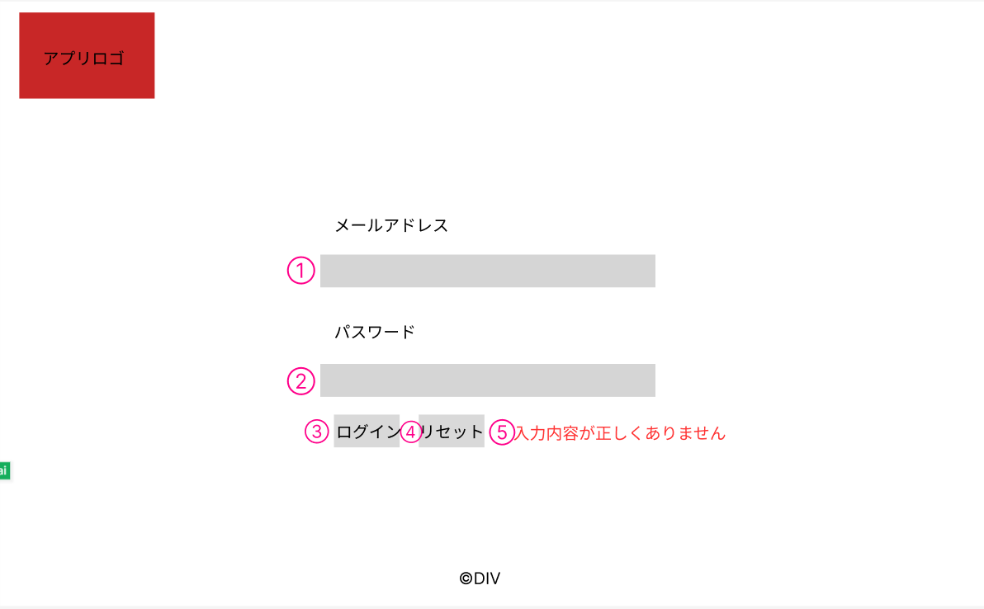

⑤
入力内容が正しくありません。

 | 機能設計
 |  | ページロード
 |  |  | 本画面ではページロード時の処理は無し。
 |  |  | ログイン画面用jspを表示する。

 |  | ③ログインボタン押下時
 |  |  | ボタン押下時、以下のエラーチェックを行う。
 |  |  | 1.メールアドレスが入力されていない。
 |  |  |  | 「入力内容が正しくありません。」と表示する。

 |  |  | 2.パスワードが入力されていない。
 |  |  |  | 「入力内容が正しくありません。」と表示する。

 |  |  | 上記エラーが無い場合、以下のパスワードチェックを行う。
 |  |  | 1.パスワードを、SHA256ハッシュ化する。
 |  |  | 2.ログインIDとハッシュ化したパスワードを用いてusersテーブルを検索し、1件ヒットするかどうかをチェックする。

 |  |  | 上記チェックにて、1件ヒットした場合は「ホーム」画面に遷移する。
 |  |  | 1件ヒットでない場合、本画面のメッセージエリアに「入力内容が正しくありません。」と表示する。
 |  |  | メッセージエリアは、メッセージが無い場合には何も表示しない。

 |  | ④リセットボタン押下時
 |  |  | ボタン押下時、フォームの入力内容をクリアする。

 |  | ⑤メッセージエリア
 |  |  | ログインボタン押下時にフォームの入力内容が正しくない場合、「入力内容が正しくありません。」と表示する。

 | 項目定義書

 | No |  | 物理名 |  | 論理名 |  | 画面型 |  | データ型(Java) | min | max | DBテーブル |  | DBカラム | 備考
 |  | 1 | mail |  | メールアドレス |  | input |  | String |  | 100 | users |  | mail
 |  | 2 | password |  | パスワード |  | input |  | String |  | 100 | users |  | password
 |  | 3 | loginButton |  | ログインボタン |  | button
 |  | 4 | resetButton |  | リセットボタン |  | button
 |  | 5 | message |  | メッセージエリア |  | div |  | String |  |  |  |  |  | 初期表示は非表示。

ホーム
外部設計書 |  |  |  |  | チーム名 |  | DIV
 |  |  |  |  | 画面名 |  | ホーム |  |  |  | 作成者 | 全員 |  |  | 更新者
 |  |  |  |  | システム名 |  | とくめぇ～ |  |  |  | 作成日 | 2024-06-07 |  |  | 更新日
 |  |  |  |  | 備考

 | 画面設計

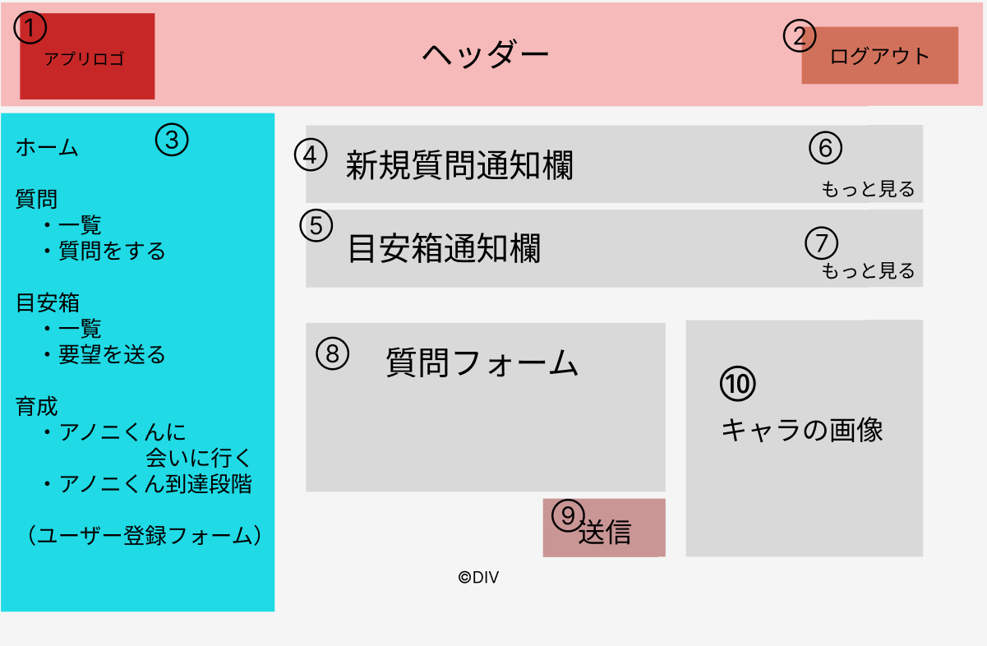

⑨
⑪
育成ptの説明。キャラがしゃべっているようなイメージで画像に埋め込む
送信
※1～1000文字で入力してください

 | 機能設計
 |  | ページロード
 |  |  | 新規の質問データを取得し、新規質問通知欄に3件表示する。
 |  |  | 新規の要望を取得し、目安箱通知欄に3件表示する。
 |  |  | ユーザーの育成ptを取得し、育成ptに応じたアノニくん画像を表示する。
 |  |  | ホーム画面用jspを表示する。

 |  | ①アプリロゴ押下時
 |  |  | ホーム画面用サーブレットに遷移する。

 |  | ②ログアウトボタン押下時
 |  |  | ログアウトし、ログイン画面用サーブレットに遷移する。

 |  | ③メニュータブ
 |  |  | ページをリスト表示し、リンクを押下するとそれぞれのサーブレットに遷移する。

 |  | ④新規質問通知欄
 |  |  | 新規の質問データを取得し、新規質問通知欄に3件表示する。
 |  |  | 1件も質問データが存在しない場合、新規質問通知欄に「まだデータがありません。」と表示する。

 |  | ⑤新規要望通知欄
 |  |  | 新規の要望を取得し、目安箱通知欄に3件表示する。
 |  |  | 1件も要望データが存在しない場合、新規要望通知欄に「まだデータがありません。」と表示する。

 |  | ⑥ページ遷移
 |  |  | 質問一覧用サーブレットに遷移する。

 |  | ⑦ページ遷移
 |  |  | 押下時、目安箱一覧用サーブレットに遷移する。

 |  | ⑨送信ボタン
 |  |  | 押下時、質問フォームに入力された内容が送信される。
 |  |  | 1～1000字でない場合、実行されない。
 |  |  | 送信後はページが再読み込みされる。

 |  | ⑩キャラ画像
 |  |  | ユーザーの育成ptを取得し、育成ptに応じたアノニくん画像を表示する。

 |  | ⑪メッセージエリア
 |  |  | 質問フォームの入力が1～1000字でない場合、右隣に「※1～1000字で入力してください」と表示する。
 |  |  | 質問送信時には、「質問送信！3ptゲット！」と表示する。

 | 項目定義書

 | No |  | 物理名 | 論理名 |  | 画面型 |  | データ型(Java) | min | max | DBテーブル |  | DBカラム | 備考
 |  | 1 | logo | アプリロゴ |  | img
 |  | 2 | logoutButton | ログアウトボタン |  | button
 |  | 3 | menu | メニュー |  | li
 |  | 4 | newQuestion | 新規質問通知欄 |  | div |  | String |  |  | questions |  | question
 |  | 5 | newRequest | 目安箱通知欄 |  | div |  | String |  |  | requests |  | request
 |  | 6 | transition | ページ遷移 |  | a
 |  | 7 | transition | ページ遷移 |  | a
 |  | 8 | questionForm | 質問フォーム |  | textarea |  | String | 1 | 1000 | questions |  | question
 |  | 9 | submit | 送信ボタン |  | button
 |  | 10 | charaImage | キャラ画像 |  | img |  | int
 |  | 11 | message | メッセージエリア |  | div |  | String |  |  |  |  |  | 初期表示は非表示。

質問一覧
外部設計書 |  |  |  |  | チーム名 |  | DIV
 |  |  |  |  | 画面名 |  | 質問一覧 |  |  |  | 作成者 | 全員 |  |  | 更新者
 |  |  |  |  | システム名 |  | とくめぇ～ |  |  |  | 作成日 | 2024-06-07 |  |  | 更新日
 |  |  |  |  | 備考

 | 画面設計

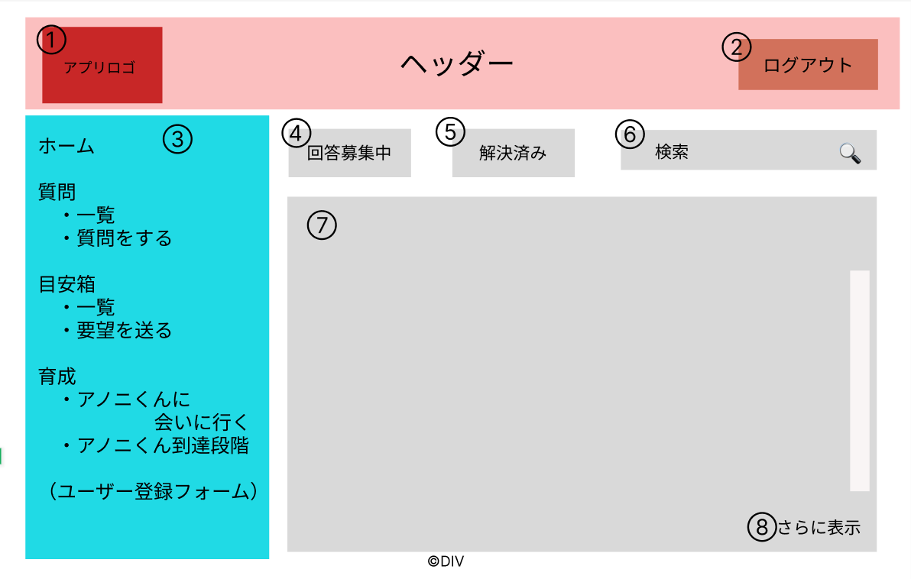

⑨

⑩
テキストエリア

⑧
もっと見る
↓

 | 機能設計
 |  | ページロード
 |  |  | 回答募集中の質問のうち、最新のものを20件取得し、⑦に表示する。
 |  |  | 質問一覧用jspを表示する。

 |  | ①アプリロゴ押下時
 |  |  | ホーム画面用サーブレットに遷移する。

 |  | ②ログアウトボタン押下時
 |  |  | ログアウトし、ログイン画面用サーブレットに遷移する。

 |  | ③メニュータブ
 |  |  | ページをリスト表示し、リンクを押下するとそれぞれのサーブレットに遷移する。

 |  | ④回答募集
 |  |  | デフォルト表示では、どちらも未選択。
 |  |  | どちらかを選択し、検索ボタンを押すことで対応した質問データを検索できる。

 |  | ⑤解決済み
 |  |  | ボタンを押下すると、解決済みの質問が20件⑦に表示される。
 |  |  | 解決済みが選択されている際、再度クリックされても応答しない。

 |  | ⑦質問一覧
 |  |  | 最新の質問を最大20件取得し、表示する。
 |  |  | 質問を押下すると、質問詳細・回答用サーブレットに移動する。
 |  |  | 1件も質問データが存在しない場合、メッセージ欄に「まだデータがありません。」と表示する。

 |  | ⑧追加読み込み
 |  |  | 押下時、新規で最大20件の質問を取得し、表示する。

 |  | ⑨検索ボタン
 |  |  | ボタンを押下すると、検索キーワードを含む質問が20件⑦に表示される。

 |  | ⑩ メッセージ表示
 |  |  | 質問フォームにてデータ登録後、質問一覧ページに遷移し、「質問送信！3ptゲット！」と表示する。

 | 項目定義書

 | No |  | 物理名 | 論理名 |  | 画面型 |  | データ型(Java) | min | max | DBテーブル |  | DBカラム | 備考
 |  | 1 | logo | アプリロゴ |  | img
 |  | 2 | logoutButton | ログアウトボタン |  | button
 |  | 3 | menu | メニュー |  | li
 |  | 4 | unresolved | 回答募集 |  | button |  |  |  |  | questions |  | judge
 |  | 5 | resolved | 解決済み |  | button |  |  |  |  | questions |  | judge
 |  | 6 | questionWindow | 検索窓 |  | input |  | String
 |  | 7 | questionList | 質問一覧 |  | textarea |  | String |  |  | questions |  | question
 |  | 8 | moreLoad | 追加読み込み |  | button
 |  | 9 | searchButton | 検索ボタン |  | button

質問詳細・回答
外部設計書 |  |  |  |  | チーム名 |  | DIV
 |  |  |  |  | 画面名 |  | 質問詳細・回答 |  |  |  | 作成者 | 全員 |  |  | 更新者
 |  |  |  |  | システム名 |  | とくめぇ～ |  |  |  | 作成日 | 2024-06-07 |  |  | 更新日
 |  |  |  |  | 備考

 | 画面設計

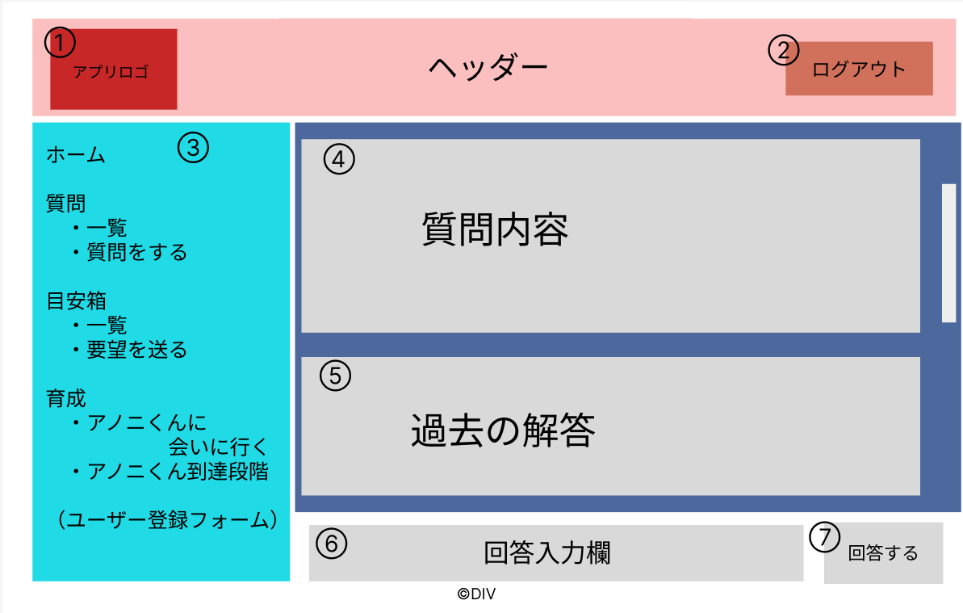

⑧
〇回答募集中 〇解決済み

⑨
更新

⑩
テキストエリア

 | 機能設計
 |  | ページロード
 |  |  | 質問一覧で選択された質問の詳細を取得し、④に表示する。
 |  |  | さらに、その質問に対しての過去の回答があれば取得し、⑤に表示する。
 |  |  | 質問詳細・回答用のjspを表示する。

 |  | ①アプリロゴ押下時
 |  |  | ホーム画面用サーブレットに遷移する。

 |  | ②ログアウトボタン押下時
 |  |  | ログアウトし、ログイン画面用サーブレットに遷移する。

 |  | ③メニュータブ
 |  |  | ページをリスト表示し、リンクを押下するとそれぞれのサーブレットに遷移する。

 |  | ④質問
 |  |  | 質問一覧で押下された質問を取得し、表示する。

 |  | ⑤過去の回答
 |  |  | ⓸質問に対して投稿された回答を上から投稿順に表示する。

 |  | ⑦回答送信ボタン
 |  |  | 押下時、回答入力欄に入力された内容が送信される。

 |  | ⑧ラジオボタン
 |  |  | デフォルトは回答募集中。

 |  | ⑨更新ボタン
 |  |  | ID == 質問IDならば表示し、質問の更新ができる。

 |  | ⑩メッセージエリア
 |  |  | 回答フォームの入力が1～1000字でない場合、右隣に「※1～1000字で入力してください」と表示する。
 |  |  | 回答送信時には、「回答送信！3ptゲット！」と表示する。

 | 項目定義書

 | No |  | 物理名 | 論理名 |  | 画面型 |  | データ型(Java) | min | max | DBテーブル |  | DBカラム | 備考
 |  | 1 | logo | アプリロゴ |  | img
 |  | 2 | logoutButton | ログアウトボタン |  | button
 |  | 3 | menu | メニュー |  | li
 |  | 4 | question | 質問 |  | textarea_readonly |  | String |  |  | questions |  | question
 |  | 5 | postAnswer | 過去の回答 |  | textarea_readonly |  | String |  |  | answers |  | answer
 |  | 6 | answerForm | 回答入力欄 |  | textarea_readonly |  | String | 1 | 1000 | answers |  | answer
 |  | 7 | submit | 送信ボタン |  | button |  |  |  |  | questions |  | judge
 |  | 8 | unresolved | 回答募集 |  | button |  |  |  |  | questions |  | judge
 |  | 8 | resolved | 解決済み |  | button
 |  | 9 | update | 更新 |  | button

質問フォーム
外部設計書 |  |  |  |  | チーム名 |  | DIV
 |  |  |  |  | 画面名 |  | 質問フォーム |  |  |  | 作成者 | 全員 |  |  | 更新者
 |  |  |  |  | システム名 |  | とくめぇ～ |  |  |  | 作成日 | 2024-06-07 |  |  | 更新日
 |  |  |  |  | 備考

 | 画面設計

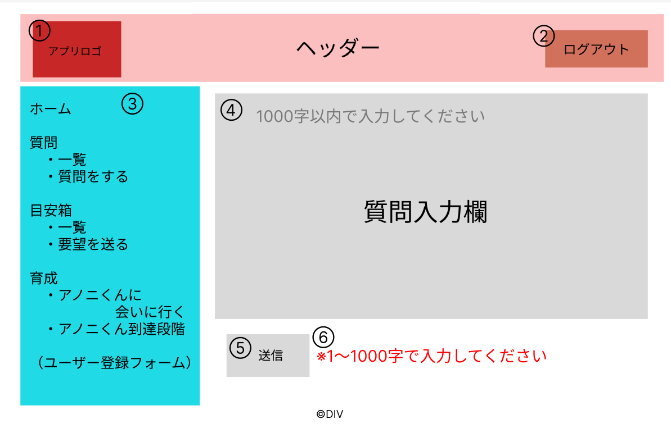

 | 機能設計
 |  | ページロード
 |  |  | 空のテキストボックスを用意する。
 |  |  | 質問フォーム用jspを表示する。

 |  | ①アプリロゴ押下時
 |  |  | ホーム画面用サーブレットに遷移する。

 |  | ②ログアウトボタン押下時
 |  |  | ログアウトし、ログイン画面用サーブレットに遷移する。

 |  | ③メニュータブ
 |  |  | ページをリスト表示し、リンクを押下するとそれぞれのサーブレットに遷移する。

 |  | ⑤送信ボタン
 |  |  | 押下時、回答入力欄に入力された内容が送信される。
 |  |  | 送信後、一覧ページに遷移する。

 |  | ⑥メッセージエリア
 |  |  | 質問フォームの入力が1～1000字でない場合、右隣に「※1～1000字で入力してください」と表示する。

 | 項目定義書

 | No |  | 物理名 | 論理名 |  | 画面型 |  | データ型(Java) | min | max | DBテーブル |  | DBカラム | 備考
 |  | 1 | logo | アプリロゴ |  | img
 |  | 2 | logoutButton | ログアウトボタン |  | button
 |  | 3 | menu | メニュー |  | li
 |  | 4 | question | 質問フォーム |  | textarea |  | String | 1 | 1000 | questions |  | question
 |  | 5 | submit | 送信ボタン |  | button
 |  | 6 | message | メッセージエリア |  | div |  | String |  |  |  |  |  | 初期表示は非表示。

目安箱一覧
外部設計書 |  |  |  |  | チーム名 |  | DIV
 |  |  |  |  | 画面名 |  | 目安箱一覧 |  |  |  | 作成者 | 全員 |  |  | 更新者
 |  |  |  |  | システム名 |  | とくめぇ～ |  |  |  | 作成日 | 2024-06-07 |  |  | 更新日
 |  |  |  |  | 備考

 | 画面設計

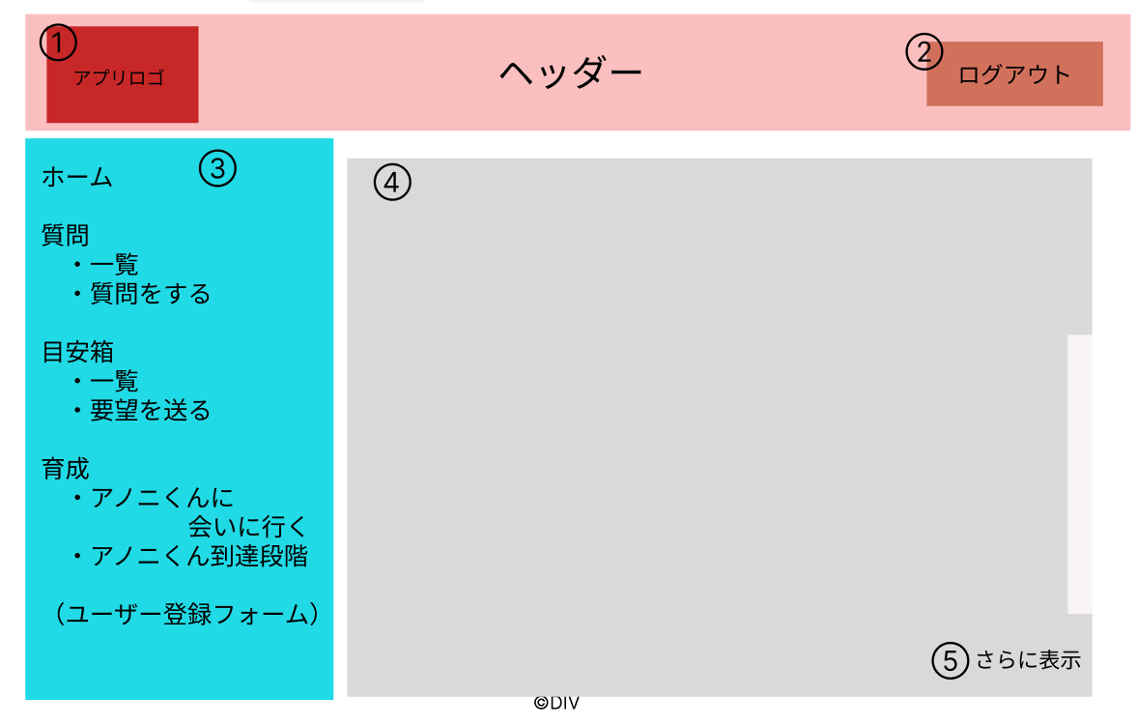

⑥
メッセージエリア

⑤
もっと見る

 | 機能設計
 |  | ページロード
 |  |  | 目安箱一覧用jspを表示する。
 |  |  | 最新の要望を最大20件取得し、④に表示する。

 |  | ①アプリロゴ押下時
 |  |  | ホーム画面用サーブレットに遷移する。

 |  | ②ログアウトボタン押下時
 |  |  | ログアウトし、ログイン画面用サーブレットに遷移する。

 |  | ③メニュータブ
 |  |  | ページをリスト表示し、リンクを押下するとそれぞれのサーブレットに遷移する。

 |  | ④要望一覧
 |  |  | 最新の要望を最大20件取得し、表示する。
 |  |  | 1件も要望データが存在しない場合、メッセージ欄に「まだデータがありません。」と表示する。

 |  | ⑤追加読み込み
 |  |  | 押下時、新規で最大20件の質問を取得し、表示する。
 |  |  | 追加で取得できる要望が無い場合、もっと見るボタンは表示されない

 |  | ⑥ メッセージ表示
 |  |  | 目安箱フォームにてデータ登録後、目安箱一覧ページに遷移し、「要望送信！ご意見ありがとうございます。」と表示する。

 | 項目定義書

 | No |  | 物理名 | 論理名 |  | 画面型 |  | データ型(Java) | min | max | DBテーブル |  | DBカラム | 備考
 |  | 1 | logo | アプリロゴ |  | img
 |  | 2 | logoutButton | ログアウトボタン |  | button
 |  | 3 | menu | メニュー |  | li
 |  | 4 | requestList | 要望一覧 |  | li |  | String | 1 | 1000 | requests |  | request
 |  | 5 | moreLoad | 追加読み込み |  | button

目安箱フォーム
外部設計書 |  |  |  |  | チーム名 |  | DIV
 |  |  |  |  | 画面名 |  | 目安箱フォーム |  |  |  | 作成者 | 全員 |  |  | 更新者
 |  |  |  |  | システム名 |  | とくめぇ～ |  |  |  | 作成日 | 2024-06-07 |  |  | 更新日
 |  |  |  |  | 備考

 | 画面設計

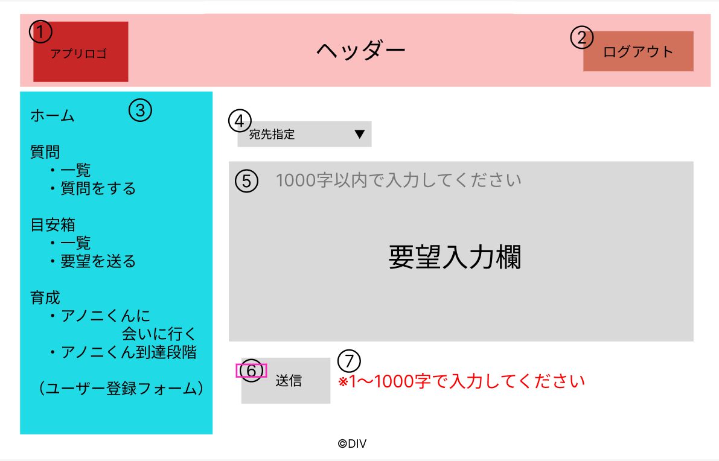

 | 機能設計
 |  | ページロード
 |  |  | 空のテキストボックスを用意する。
 |  |  | 目安箱フォーム用jspを表示する。

 |  | ①アプリロゴ押下時
 |  |  | ホーム画面用サーブレットに遷移する。

 |  | ②ログアウトボタン押下時
 |  |  | ログアウトし、ログイン画面用サーブレットに遷移する。

 |  | ③メニュータブ
 |  |  | ページをリスト表示し、リンクを押下するとそれぞれのサーブレットに遷移する。

 |  | ⑥送信ボタン
 |  |  | 押下時、要望入力欄に入力された内容が送信される。
 |  |  | 1～1000字でない場合、実行されない。
 |  |  | 送信後、一覧ページに遷移する。

 |  | ⑦メッセージエリア
 |  |  | 要望入力欄が1～1000字でない場合、右隣に「※1～1000字で入力してください」と表示する。

 | 項目定義書

 | No |  | 物理名 | 論理名 |  | 画面型 |  | データ型(Java) | min | max | DBテーブル |  | DBカラム | 備考
 |  | 1 | logo | アプリロゴ |  | img
 |  | 2 | logoutButton | ログアウトボタン |  | button
 |  | 3 | menu | メニュー |  | li
 |  | 4 | addressOrder | 宛先 |  | select |  | String | 1 | 20 | requests |  | address_order
 |  | 5 | requestForm | 要望フォーム |  | textarea |  | String | 1 | 1000 | requests |  | request
 |  | 6 | submit | 送信ボタン |  | button
 |  | 7 | errorMassage | エラー表示 |  | div |  | String |  |  |  |  |  | 初期表示は非表示。

アノニくん表示
外部設計書 |  |  |  |  | チーム名 |  | DIV
 |  |  |  |  | 画面名 |  | アノニくん表示 |  |  |  | 作成者 | 全員 |  |  | 更新者
 |  |  |  |  | システム名 |  | とくめぇ～ |  |  |  | 作成日 | 2024-06-07 |  |  | 更新日
 |  |  |  |  | 備考

 | 画面設計
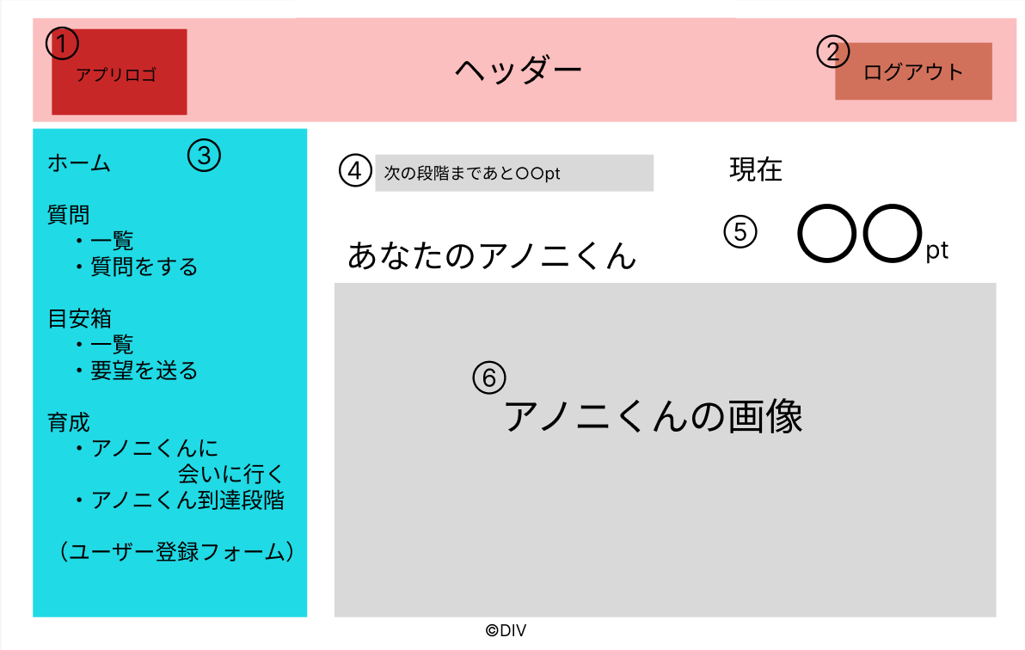

 | 機能設計
 |  | ページロード
 |  |  | ユーザーの育成ptを取得し、次の段階までに必要な育成ptを表示する。
 |  |  | ユーザーの育成ptを取得し、現在の育成ptとして表示する。
 |  |  | アノニくん表示画面用jspを表示する。

 |  | ①アプリロゴ押下時
 |  |  | ホーム画面用サーブレットに遷移する。

 |  | ②ログアウトボタン押下時
 |  |  | ログアウトし、ログイン画面用サーブレットに遷移する。

 |  | ③メニュータブ
 |  |  | ページをリスト表示し、リンクを押下するとそれぞれのサーブレットに遷移する。

 |  | ⑥アノニくんの画像
 |  |  | ユーザーの育成ptに応じたアノニくん画像を表示する。

 | 項目定義書

 | No |  | 物理名 | 論理名 |  | 画面型 |  | データ型(Java) | min | max | DBテーブル |  | DBカラム | 備考
 |  | 1 | logo | アプリロゴ |  | img
 |  | 2 | logoutButton | ログアウトボタン |  | button
 |  | 3 | menu | メニュー |  | li
 |  | 4 | toNextPoint | 必要ポイント表示 |  | div |  | int
 |  | 5 | nowPoint | ポイント表示 |  | div |  | int |  |  | users |  | grow_point
 |  | 6 | charaImage | キャラ画像 |  | img |  | int

アノニくん到達度一覧
外部設計書 |  |  |  |  | チーム名 |  | DIV
 |  |  |  |  | 画面名 |  | アノニくん到達度一覧 |  |  |  | 作成者 | 全員 |  |  | 更新者
 |  |  |  |  | システム名 |  | とくめぇ～ |  |  |  | 作成日 | 2024-06-07 |  |  | 更新日
 |  |  |  |  | 備考

 | 画面設計

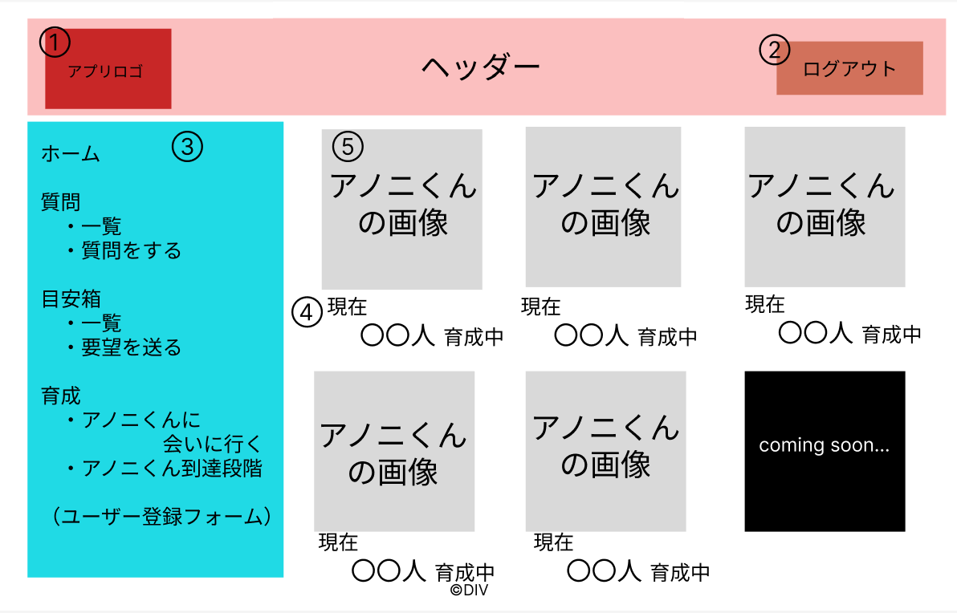

 | 機能設計
 |  | ページロード
 |  |  | アノニくん到達度一覧画面用jspを表示する。

 |  | ①アプリロゴ押下時
 |  |  | ホーム画面用サーブレットに遷移する。

 |  | ②ログアウトボタン押下時
 |  |  | ログアウトし、ログイン画面用サーブレットに遷移する。

 |  | ③メニュータブ
 |  |  | ページをリスト表示し、リンクを押下するとそれぞれのサーブレットに遷移する。

 |  | ④到達人数表示
 |  |  | 各育成段階ごとに、全ユーザーの現在の育成段階に応じたユーザー数を取得し、表示する。

 |  | ⑤キャラ画像
 |  |  | ユーザーが到達した段階までのアノニくんは画像で表示する。
 |  |  | 未到達の段階のアノニくん画像は非公開とする。

 | 項目定義書

 | No |  | 物理名 | 論理名 |  | 画面型 |  | データ型(Java) | min | max | DBテーブル |  | DBカラム | 備考
 |  | 1 | logo | アプリロゴ |  | img
 |  | 2 | logoutButton | ログアウトボタン |  | button
 |  | 3 | menu | メニュー |  | li
 |  | 4 | reachedNumber | 到達人数表示 |  | div |  | int
 |  | 5 | charaImage | キャラ画像 |  | img |  | int

登録フォーム
外部設計書 |  |  |  |  |  | チーム名 |  | DIV
 |  |  |  |  |  | 画面名 |  | 登録フォーム |  |  |  | 作成者 | 全員 |  |  | 更新者
 |  |  |  |  |  | システム名 |  | とくめぇ～ |  |  |  | 作成日 | 2024-06-07 |  |  | 更新日
 |  |  |  |  |  | 備考

 | 画面設計
⑥
ダイアログボックス
⑦
ログアウト
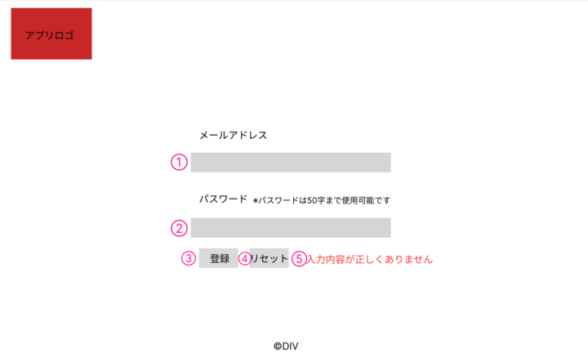

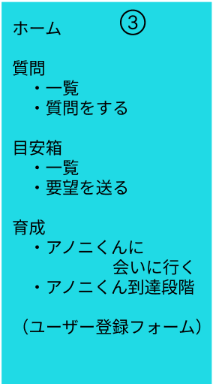
⑥
⑥

※パスワードは100字まで入力可能です。

⑤
入力内容が正しくありません。

 | 機能設計
 |  | ページロード
 |  |  | 本画面ではページロード時の処理は無し。
 |  |  | 登録画面用jspを表示する。

 |  | ③登録ボタン押下時
 |  |  | ボタン押下時、以下のエラーチェックを行う。
 |  |  | 1.メールアドレスが入力されていない。
 |  |  |  | 本画面の⑤に「入力内容が正しくありません。」と表示する。

 |  |  | 2.パスワードが入力されていない。
 |  |  |  | 本画面の⑤に「入力内容が正しくありません。」と表示する。

 |  |  | 3.パスワードが100文字を超えている。
 |  |  |  | 本画面の⑤に「入力内容が正しくありません。」と表示する。

 |  |  | 上記エラーが無い場合、パスワードをハッシュ化してデータベースに登録する。
 |  |  | 1.パスワードを、SHA256ハッシュ化する。
 |  |  | 2.メールアドレスとパスワードをハッシュ化した文字列usersテーブルに登録する。

 |  |  | メッセージエリアは、メッセージが無い場合には何も表示しない。

 |  | ④リセットボタン押下時
 |  |  | ボタン押下時、フォームの入力内容をクリアする。

 |  | ⑤メッセージエリア
 |  |  | 登録ボタン押下時にフォームの入力内容が正しくない場合、「入力内容が正しくありません。」と表示する。

 |  | ⑥メニュータブ
 |  |  | ページをリスト表示し、リンクを押下するとそれぞれのサーブレットに遷移する。

 |  | ⑦ログアウトボタン押下時
 |  |  | ログアウトし、ログイン画面用サーブレットに遷移する。

 | 項目定義書

 | No |  | 物理名 |  | 論理名 |  | 画面型 |  | データ型(Java) | min | max | DBテーブル |  | DBカラム | 備考
 |  | 1 | email |  | メールアドレス |  | input |  | String |  | 100 | users |  | mail
 |  | 2 | password |  | パスワード |  | input |  | String |  | 100 | users |  | password
 |  | 3 | loginButton |  | 登録ボタン |  | button
 |  | 4 | resetButton |  | リセットボタン |  | button
 |  | 5 | message |  | メッセージエリア |  | div |  | String |  |  |  |  |  | 初期表示は非表示。

